６月血圧・歩数グラフ
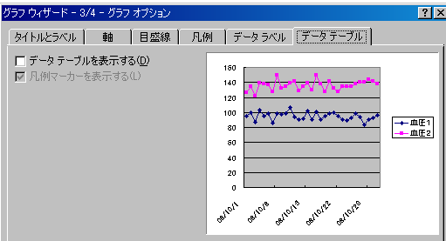
その月の日付を入力します。例 １０月の時は 10/1
=c1 セルの書式設定で → 日付 → 2001年3月
2023-02-01
2023-02-01 |  | 血圧記録
日 | 血圧１ | 血圧２ | 記事 |  | グラフ
=c1
2023-02-01 | 95 | 126
2023-02-02 | 100 | 134
2023-02-03 | 87 | 122
2023-02-04 | 103 | 139
2023-02-05 | 95 | 138
2023-02-06 | 98 | 137
2023-02-07 | 86 | 127
2023-02-08
2023-02-09
2023-02-10
2023-02-11
2023-02-12
2023-02-13
2023-02-14
2023-02-15
2023-02-16
2023-02-17
2023-02-18
2023-02-19
2023-02-20
2023-02-21
2023-02-22
2023-02-23
2023-02-24
2023-02-25
2023-02-26
2023-02-27
2023-02-28
2023-03-01
2023-03-02
2023-03-03
2023-02-01 | 95 | 126
=b4+1
2023-02-02 | 100 | 134
2023-02-03 | 87 | 122
2023-02-04 | 103 | 139
2023-02-05 | 95 | 138
2023-02-06 | 98 | 137
2023-02-07 | 86 | 127
2023-02-08
2023-02-09
2023-02-10
2023-02-11
①範囲を選択 b4::d34
②セルの書式設定で →
ユーザ定義 → d(aaa)
これで日にちと曜日が
表示されます
2023-02-12
グラフ EXCEL2012の場合
①グラフ範囲を指定 B3:B34 D3:D34
②挿入をクリック
③折れ線をグラフをクリック
マーカー付折れ線をクリック
④デザイン→グラフのレイアウトでレイアウト９をクリック
2023-02-13
2023-02-14
2023-02-15
2023-02-16
2023-02-17
2023-02-18
2023-02-19
2023-02-20 |  |  |  | EXCEL2007の場合 ②グラフウィザードをクリック
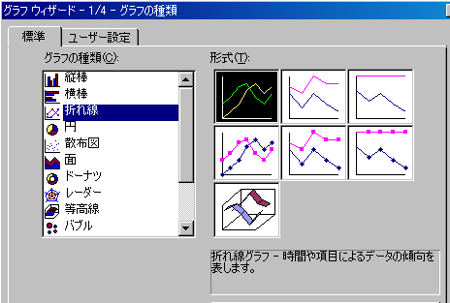
2023-02-21
2023-02-22
2023-02-23
2023-02-24
2023-02-25
2023-02-26
2023-02-27
2023-02-28
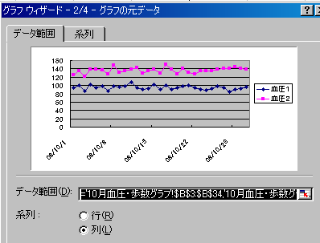
2023-03-01 |  |  |  | ④
2023-03-02
2023-03-03

⑤グラフオプション

